Hoja1
 |  |  |  |  |  | Marcapasos
 |  |  |  |  |  | Producto Nº 1 |  |  |  |  | Producto Nº 2 |  |  |  |  | Producto Nº 3 |  |  |  |  | Producto Nº 4
 |  |  |  | PPA % | C/NC | Descripción |  | PA | CPA = =K*F/5 | CE | Descripción |  | PA | CPA = P*F/5 | CE | Descripción |  | PA | CPA = U*F/5 | CE | Descripción |  | PA | CPA=Y*F/5 | CE
Descripción de las características Administrativo Contable del producto | Procedencia del equipo País de origen |  |  |  | © | Alemania |  | 5 |  | 1 | Estados Unidos |  | 5 |  | 1 | Estados Unidos |  | 5 |  | 1 | Alemania |  | 5 |  | 1
 | Contacto para la adquisición del equipo | Fabricante |  |  | © | Biotronik SE & Co. KG |  | 5 |  | 1 | MEDTRONIC INC. |  | 5 |  | 1 | Boston Scientific |  | 5 |  | 1 | Biotronik SE & Co. KG |  | 5 |  | 1
 |  | Representante |  |  | © | Biomedica Argentina S.A. |  | 5 |  | 1 | MEDTRONIC LATIN AMERICA, INC. |  | 5 |  | 1 | BOSTON SCIENTIFlC ARGENTINA S.A. |  | 5 |  | 1 | Biomedica Argentina S.A. |  | 5 |  | 1
 |  | Importador |  |  | © | Biomedica Argentina S.A. |  | 5 |  | 1 | MEDTRONIC LATIN AMERICA, INC. |  | 5 |  | 1 | BOSTON SCIENTIFlC ARGENTINA S.A. |  | 5 |  | 1 | Biomedica Argentina S.A. |  | 5 |  | 1
 |  | Distribuidor |  |  | © | Biomedica Argentina S.A. |  | 5 |  | 1 | MEDTRONIC LATIN AMERICA, INC. |  | 5 |  | 1 | BOSTON SCIENTIFlC ARGENTINA S.A. |  | 5 |  | 1 | Biomedica Argentina S.A. |  | 5 |  | 1
 |  | Modelo |  |  |  | Evity 6 DR-T |  | 5 |  |  | Adapta ADDRS1 |  |  |  |  | Accolade MRI |  |  |  |  | Evity 8 DR-T
 | Certificaciones | ANMAT |  | 3 | © | PM-2315-26, 2318-02, 4306-1999, 3266-13 |  | 5 | 3 | 1 | PM-1842-2, 2318-02, 4306-1999, 3266-13 |  | 5 | 3 | 1 | PM-651-397, 2318-02, 4306-1999, 3266-13 |  | 5 | 3 | 1 | PM-2315-26, 2318-02, 4306-1999, 3266-13 |  | 5 | 3 | 1
 |  | Otras |  | 2 | © | ISO 5841-3:2013 , ISO 2786 IEC 60601 - IRAM 4220 |  | 5 | 2 | 1 | ISO 5841-3 |  | 3 | 1.2 | 1 | ISO 5841-3, ISO 2786 |  | 3 | 1.2 | 1 | ISO 5841-3:2013 e ISO 27186 |  | 5 | 1.2 | 1
 | Precio en moneda extranjera |  |  |  |  | 3750 |  | 3 |  |  | 3150.00 |  | 4 |  |  | 3327 |  | 4 |  |  | 4100 |  | 3 | 3
 | Cotización moneda extranjera |  |  |  |  | 269 |  |  |  |  | 269 |  |  |  |  | 269 |  |  |  |  | 269
 | Precio Neto en $ |  | IVA 10,5% | 15 |  | 1008750 | 105918.75 | 3 | 9 |  | 847350.00 | 88971.75 | 4 | 0.42 |  | 894963 | 93971.115 | 4 | 12 |  | 1102900 | 115804.5 | 3 | 9
 | Insumos mas comunes |  |  |  |  | 2 electrodos endocavitarios, 2 introductores pireway ,kit vainas(vaina y vaina subselectora), microvalvulas, cuerdas, cutter, implante. |  |  |  |  | 2 electrodos endocavitarios, 2 introductores pireway ,kit vainas(vaina y vaina subselectora), microvalvulas, cuerdas, cutter, implante. |  |  |  |  | 2 electrodos endocavitarios, 2 introductores pireway ,kit vainas(vaina y vaina subselectora), microvalvulas, cuerdas, cutter, implante. |  |  |  |  | 2 electrodos endocavitarios, 2 introductores pireway ,kit vainas(vaina y vaina subselectora), microvalvulas, cuerdas, cutter, implante.
 | Costo Neto global de los insumos |  |  | 4 |  | 470 | 98.7 | 4 | 3.2 |  | 600 | 126 | 3 | 2.4 |  | 400 | 84 | 5 | 4 |  | 470 | 98.7 | 2 | 1.6
 | Costo de insumos anuales |  |  | 3 |  | 100 |  | 4 | 2.4 |  | 100.00 |  | 4 | 2.4 |  | 100 |  | 4 | 2.4 |  | 100 |  | 4 | 9.6
 | Tiempo de amortización en años |  |  | 2 |  | 14 |  | 5 |  |  | 9 |  | 4 | 1.6 |  | 2022-07-16 |  | 5 | 2 |  | 2022-09-14 |  | 5 | 2
 | Costo Neto de mantenimiento |  | IVA 21% |  |  | 151312.5 | 15887.8125 |  |  |  | 84735 | 13345.7625 |  |  |  | 89496.3 | 14095.66725 |  |  |  | 165435 | 17370.675
 | Amortización Neto |  | IVA | 5 |  | 322900 | 33894 | 4 | 4 |  | 237358.00 | 28470.96 | 5 | 5 |  | 250689.64 | 30070.7568 | 4 | 4 |  | 353028 | 37057.44 | 4 | 4
 | Distintos tipos de mantenimiento | Correctivo |  | 5 | © | Si |  | 5 | 5 | 1 | Si |  | 5 | 5 | 1 | Si |  | 5 | 5 | 1 | Si |  | 5 | 5 | 1
 |  | Preventivo |  |  | © | No |  |  |  |  | No |  |  |  |  | No |  |  |  |  | No
 |  | Predictivo |  |  | © | No |  |  |  |  | No |  |  |  |  | No |  |  |  |  | No
 | Caracteristicas electricas (37ºC - 500Ω) | Tecnología del circuito |  | 5 | © | Dycostrate |  | 5 | 5 | 1 | - |  | 0 | 0 | 1 | No aclara |  | 0 | 0 | 1 | Dycostrate |  | 5 | 5 | 1
 |  | Comunicación de datos |  | 7 | © | Telemetría - Frecuencia MICS: 402 – 405 MHz Máxima potencia de transmisión: < 25 µW (-16 dBm) |  | 5 | 7 | 1 | No aclara |  | 0 | 0 | 1 | Telemetría ZIP, frecuencia: 402 MHz-405 MHz |  | 5 | 7 | 1 | Frecuencia MICS: 402 – 405 MHz Máxima potencia de transmisión: < 25 µW (-16 dBm) |  | 5 | 5 | 1
 | Parámetros | Histéresis de frecuencia |  | 5 |  | -5 ... (-5) ... -25 ... (-20) ... -65 lpm |  | 4 | 4 |  | Off; 40; 50; 60 ppm |  | 3 | 3 |  | -80; -75; …; -5; Off |  | 4 | 4 |  | -5 ... (-5) ... -25 ... (-20) ... -65 lpm |  | 4 | 4
 |  | Amplitud de impulso A/VD/VI |  | 2 |  | 0,2 ... (0,2) ... 6,0 ... (0,5)... 7,5 V |  | 5 | 2 |  | 0.5; 0.75; 1.0… 4.0; 4.5; 5.0; 5.5; 6.0; 7.5 V |  | 5 | 2 |  | 0,1; 0,2; …; 3,5; 4,0; …; 7,5 V |  | 5 | 2 |  | 0,2 ... (0,2) ... 6,0 ... (0,5)... 7,5 V |  | 5 | 2
 |  | Duración del impulso A/VD/VI |  | 2 |  | 0,1 ...(0,1) ... 0,5 ... (0,25) ... 1,5 ms |  | 4 | 1.6 |  | 0.12; 0.15; 0.21; 0.27; 0.34; 0.40; 0.46; 0.52; 0.64; 0.76; 1.00; 1.25; 1.50 ms |  | 5 | 2 |  | 0,1; 0,2; …; 2,0 ms |  | 5 | 2 |  | 0,1 ...(0,1) ... 0,5 ... (0,25) ... 1,5 ms |  | 4 | 1.6
 |  | Sensibilidad A |  | 3 | © | OFF; AUTO; 0,1 ... (0,1) ... 1,5... (0,5) ... 7,5 mV |  | 5 | 3 | 1 | Bipolar: 0.18; 0.25; 0.35 mV Unipolar: 0.5; 0.7; 1.0; 1.4; 2.0; 2.8; 4.0 mV |  | 4 | 2.4 | 1 | 0,15; 0,25; 0,5; 0,75; 1,0; 1,5; …; 8,0; 9,0; 10,0 mV |  | 5 | 3 | 1 | OFF; AUTO; 0,1 ... (0,1) ... 1,5... (0,5) ... 7,5 mV |  | 4 | 2.4 | 1
 |  | Sensibilidad VD |  | 3 | © | AUTO; 0,5 ... (0,5) ... 7,5 mV |  | 5 | 3 | 1 | 1.0; 1.4; 2.0; 2.8; 4.0; 5.6; 8.0; 11.2 mV |  | 5 | 3 | 1 | 0,25; 0,5; 0,75; 1,0; 1,5; …, 8,0; 9,0; 10,0 mV |  | 5 | 3 | 1 | AUTO; 0,5 ... (0,5) ... 7,5 mV |  | 4 | 2.4 | 1
 |  | Impedancia de electrodos |  | 4 |  | 100 ... 200 Ω |  | 3 | 2.4 |  | No aclara |  | 0 | 0 |  | 200Ω< Z<2000 Ω |  | 5 | 4 |  | 100 ... 200 Ω |  | 3 | 2.4
 |  | ProMRI |  | 4 |  | Si |  | 5 | 4 |  | Si |  | 5 | 4 |  | Si |  | 5 | 4 |  | Si |  | 5 | 4
 |  | Adaptabilidad frecuencia cardiaca |  | 8 | © | Presenta un algoritmo CLS que adapta la frecuencia de estimulación como respuesta ante movimientos |  | 5 | 8 | 1 | No especifica como se comporta el algoritmo para la frecuencia de estimulación |  | 0 | 0 | 1 | No especifica como se comporta el algoritmo para la frecuencia de estimulación |  | 0 | 0 | 1 | Presenta un algoritmo CLS que adapta la frecuencia de estimulación como respuesta ante drogas, emociones, movimientos, etc. |  | 5 | 8 | 1
 |  | Compatibilidad IS1 |  | 5 | © | Si |  | 5 | 5 | 1 | Si |  | 5 | 5 | 1 | Si |  | 5 | 5 | 1 | Si |  | 5 | 5 | 1
 | Características Físicas | Alto |  | 5 | © | 44mm |  | 5 | 5 | 1 | 45.4 mm |  | 4 | 4 | 1 | 50.2mm |  | 3 | 3 | 1 | 44mm |  | 5 | 3 | 1
 |  | Ancho |  |  | © | 48mm |  |  |  |  | 52.3 mm |  |  |  |  | 44.5mm |  |  |  |  | 48mm
 |  | Profundidad |  |  | © | 6.5mm |  |  |  |  | 7.5 mm |  |  |  |  | 7.5mm |  |  |  |  | 6.5mm
 |  | Peso |  |  | © | 23.2g |  |  |  |  | 31.3 g |  |  |  |  | 2022-08-24 |  |  |  |  | 23.2g
 | Batería | Modelo |  | 7 | © | Li-S (litio-sulfuro) 2650MK - GB 3193 |  | 5 | 7 | 1 | Li-I2 (litio-yodo) |  | 4 | 5.6 | 1 | EnduraLife de Li/MnO2 (litio-oxido de manganeso) |  | 3 | 4.2 | 1 | Li-S (litio-sulfuro) 2650MK - GB 3193 |  | 5 | 7 | 1
 |  | Durabilidad |  |  | © | 2 años, 6 meses ..... 14 años, 9 meses |  |  |  |  | 1año, 3 meses ... 9 años 10 meses |  |  |  | 1 | 9.5 - 16.7 años |  |  |  | 1 | 2 años, 6 meses ..... 14 años, 9 meses |  |  |  | 1
 | Generador | Modelo |  | 0 |  | Bicameral |  | 0 | 0 |  | Bicameral |  | 0 | 0 |  | Bicameral |  | 0 | 0 |  | Bicameral |  | 0 | 0
 |  | Sensibilidad |  |  |  | ≥ 0.3mV/bipolar |  | 0 | 0 |  | Bipolar: 0.18, 0.25, y 0.35 mV, Unipolar: 0.5; 0.7; 1.0; 1.4; 2.0; 2.8; 4.0 mV |  | 0 |  |  | No aclara |  | 0 | 0 |  | ≥ 0.3mV/bipolar
 | Almacenamiento | Temperatura |  | 1 |  | -10 ºC a +45 ºC |  | 2 | 0.4 |  | –18°C and +55°C |  | 2 | 0.4 |  | No aclara |  | 0 | 0 |  | -10 ºC a +45 ºC |  | 2 | 0.4

 | Otras observaciones
 | Imagen del Equipo |  |  |  |  | 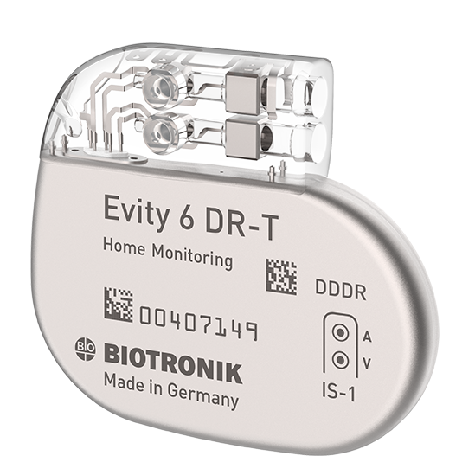 |  |  |  |  | 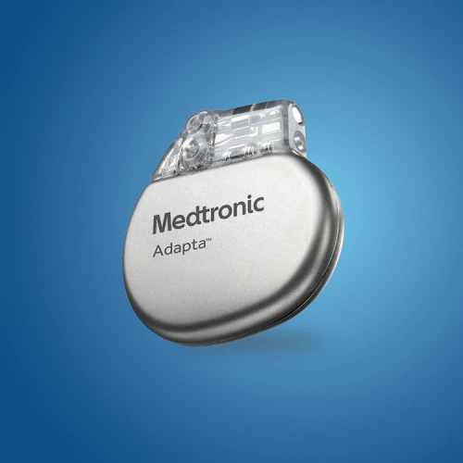 |  |  |  |  | 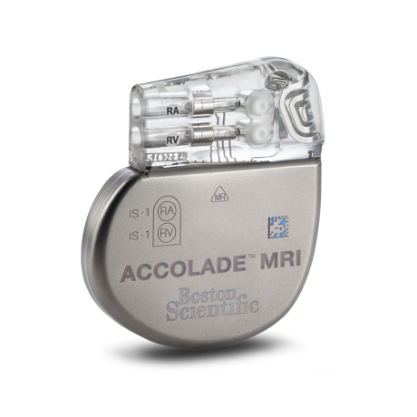

Resultado de la evaluación (%) |  |  |  |  |  | 84.2% |  |  |  |  | 52.42% |  |  |  |  | 72.8% |  |  |  |  | 90.6%

